Introduction
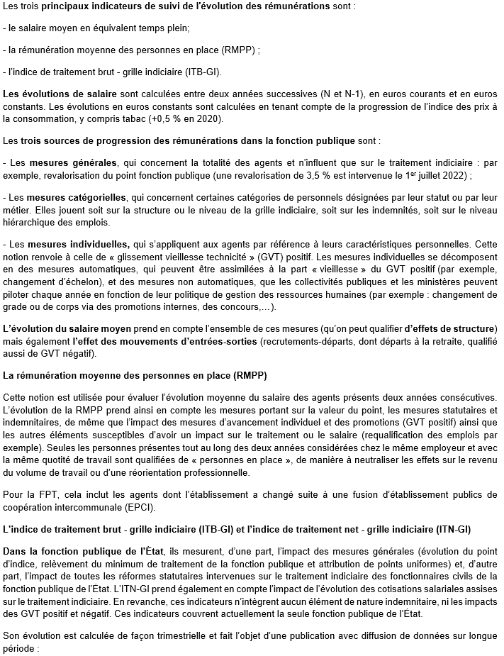

https://www.fonction-publique.gouv.fr/etudes-statistiques-et-publications/etudes-statistiques/indice-de-traitement-brut-grille-indiciaire-itb-gi-dans-la-fonction-publique-de-letat

